Лист1
№ | Задание | Запрос | Ответ (скриншот)
1 | Выполнить запрос, выводящий все строки из таблицы Employees | SELECT * FROM employees; | 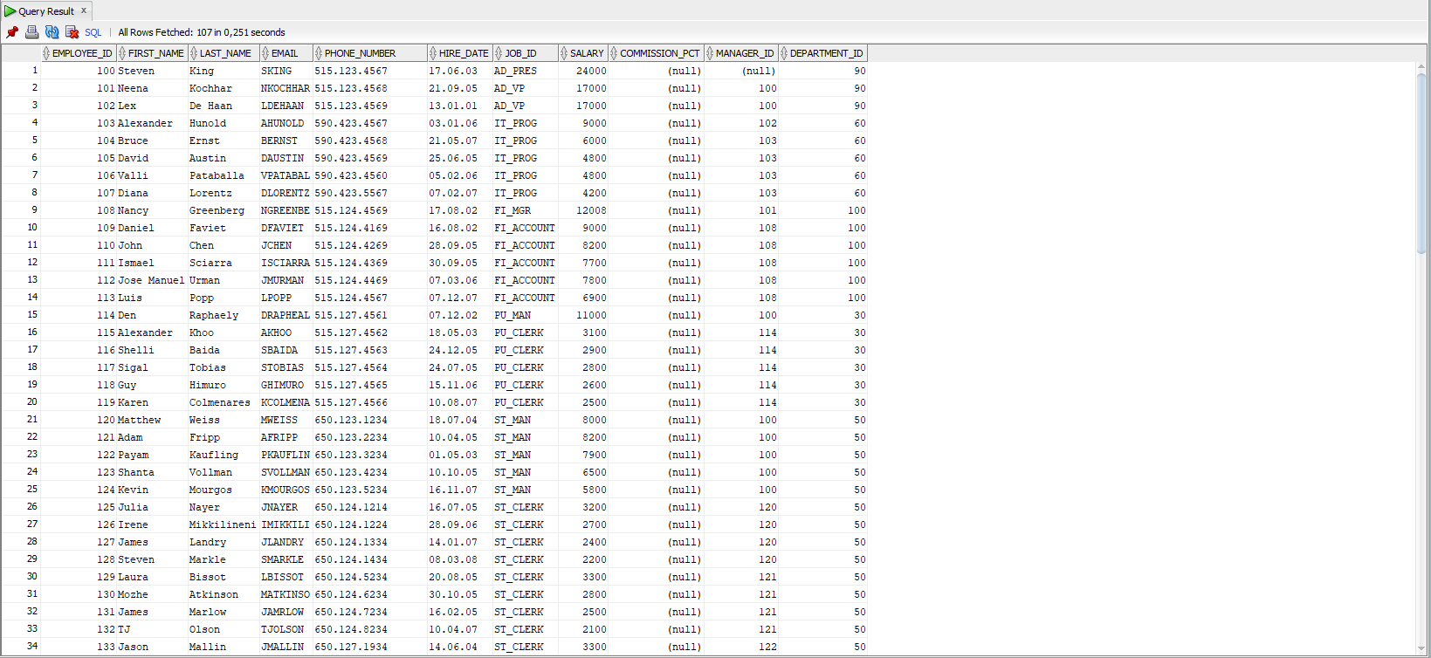
2 | Выполнить запрос, который выведет отсортированные по первой колонке данные таблицы Employees | SELECT * FROM employees ORDER BY employee_id; | 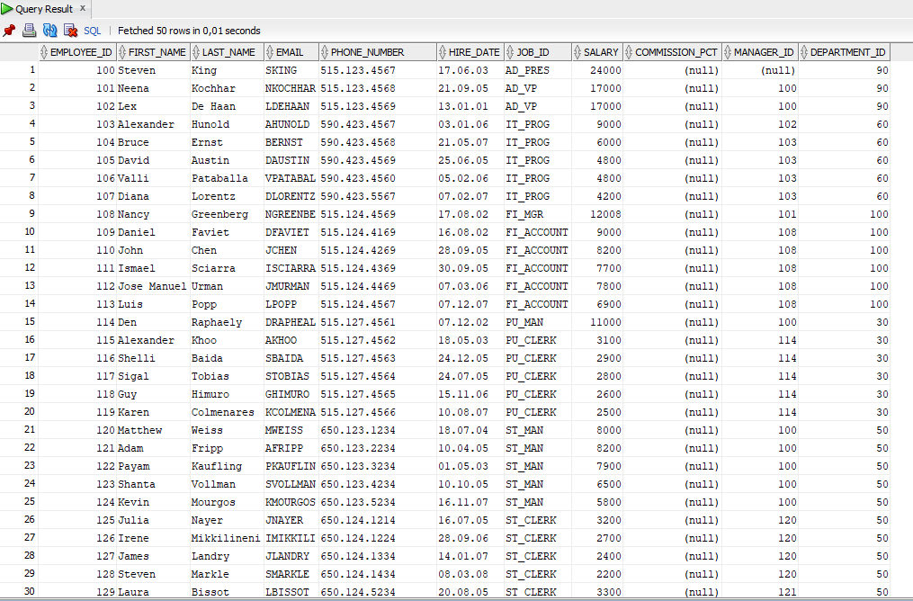
3 | Выведите имя, фамилию, email, телефон сотрудников, которых зовут Peter | SELECT first_name, last_name, email, phone_number FROM employees WHERE first_name = 'Peter'; | 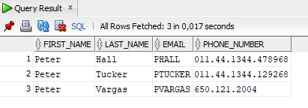
4 | Выведите имя, фамилию и идентификатор сотрудников, у которых зарплата более $6000 | SELECT first_name, last_name, employee_id FROM employees WHERE salary > 6000; | 
5 | Выведите имя, фамилию и зарплату сотрудников, которые получают больше, чем $2500 и меньше, чем $4000 | SELECT first_name, last_name, salary FROM employees WHERE salary BETWEEN 2501 AND 3999; |  | ṍ₽
6 | Выведите имя, фамилию, зарплату в долларах и зарплату в рублях (можно выбрать валюту своей страны) по текущему курсу для тех сотрудников, которые получают более 5000 рублей (считайте, что в таблице зарплата указана в долларах) | SELECT first_name, last_name, to_char(salary, 'fm$999,999') salary, TO_CHAR (salary * 2.5680, 'fm999,999') salary_BYN FROM employees WHERE (salary * 2.5680) > 5000; | 
7 | Выведите все адреса из Великобритании с указанием отделов, которые по этим адресам находятся. (связь таблиц Countries, Locations) | SELECT countries.country_name, locations.street_address, locations.city, locations.state_province, departments.department_name FROM locations JOIN countries ON locations.country_id = countries.country_id FULL JOIN departments ON locations.location_id = departments.location_id WHERE countries.country_name = 'United Kingdom' ;
8 | Выведите все страны, название которых содержит букву "i". Вывести страну и город | SELECT countries.country_name, locations.city FROM countries FULL JOIN locations ON countries.country_id = locations.country_id WHERE countries.country_name LIKE '%i%' ; | 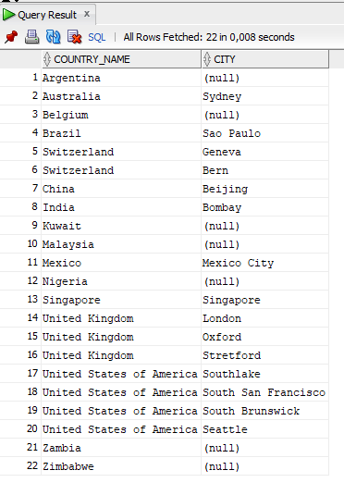
9 | Выведите менеджеров для всех отделов кроме 10, 60, 80, 120 | SELECT department_id, department_name, manager_id FROM departments WHERE department_id NOT IN (10, 60, 80, 120) ; | 